2019_07_data
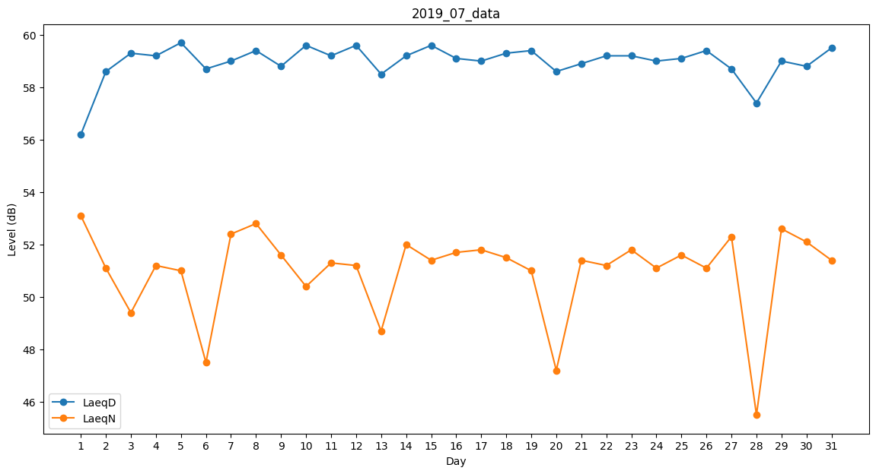
Day | LaeqD | LaeqN
1 | 56.2 | 53.1
2 | 58.6 | 51.1
3 | 59.3 | 49.4
4 | 59.2 | 51.2
5 | 59.7 | 51
6 | 58.7 | 47.5
7 | 59 | 52.4
8 | 59.4 | 52.8
9 | 58.8 | 51.6
10 | 59.6 | 50.4
11 | 59.2 | 51.3
12 | 59.6 | 51.2
13 | 58.5 | 48.7
14 | 59.2 | 52
15 | 59.6 | 51.4
16 | 59.1 | 51.7
17 | 59 | 51.8
18 | 59.3 | 51.5
19 | 59.4 | 51
20 | 58.6 | 47.2
21 | 58.9 | 51.4
22 | 59.2 | 51.2
23 | 59.2 | 51.8
24 | 59 | 51.1
25 | 59.1 | 51.6
26 | 59.4 | 51.1
27 | 58.7 | 52.3
28 | 57.4 | 45.5
29 | 59 | 52.6
30 | 58.8 | 52.1
31 | 59.5 | 51.4

